상품제안서
[에스텔] 엘레강스 스테인리스 무선주전자 1.8L | 상품코드: S45705

 |  |  |  |  |  |  | 02-713-8555 | www.synergygift.co.kr
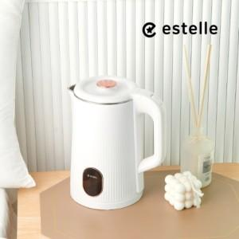

【상세/제작정보】

【인쇄/포장옵션】 | 스티커 / 포장불가능

【공급단가】 | 수량 | 24~ | 104~ | 304~ | 504~ | 1,000~
*VAT별도 | 단가 | 18,400원 | 16,700원 | 16,000원 | 15,700원 | 15,400원

【상품 URL】 | https://synergygift.co.kr:443/src/goods_detail.php?gdno=45705

